理想體重的計算
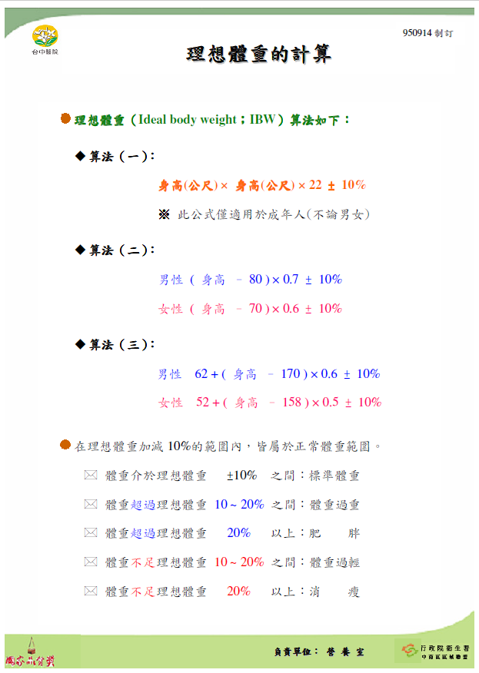
..\..\..\..\補充\標準體重計算式.pdf

